Заказ
 |  | ОБРАЗЕЦ заполнения
 |  | Заказ на изготовление металических изделий
 | Заказчик
 | Телефон
 | Дата и счет | № счета от

1 | 2 | 3 | 4 | 5 | 6 | 7 | 8 | 9 | 10 | 11 | 12 | 13 | 14 | 15 | 16 | 17 | 18 | 19 | 20 | 21
№ | Наименование | Кол-во, ед. | Высота по коробке | Ширина по коробке | Открывание | Размер рабочей створки, мм | Окрас RAL | Наличник | Доводчик | Навес на рабочей створке, кол-во шт. | Навес на второй створке, кол-во шт. | Стекло на рабочей створке, кол-во | Стекло на второй створке, кол-во | Решетка на рабочей створке, кол-во | Решетка на второй створке, кол-во | Наличие фрамуги | Высота фрамуги, мм | Примечание (размер стёкол и решёток, если есть) (доп. информация по заказу) | Номер шильды | Маркировка изделия
1 | Дверь EIWS-60 | 9 | 2,780 | 1,170 | правая |  | 7039 | да | нет, подготовка | 3 |  | 1 |  |  |  | да | 680 | Объемная рамка с одной стороны. порог 10/25, наличник слева 50, сверху 50, справа 20мм., ширина в свету не менне 1050мм.,стеклопакет в полотне 500х1400-24мм пож трип,стеклопакет во фрамуге 1100х610-24мм пож трип.,общая площадь остекления в свету не менее 1,2 кв.м., замок с нажимной ручкой нержавейка, 8 отверстий в двери под крепеж, 4 отверстия во фрамуге под крепеж.
2 | Дверь EIWS-60 | 1 | 2,780 | 1,170 | левая |  | 7039 | да | нет, подготовка | 3 |  | 1 |  |  |  | да | 680 | Объемная рамка с одной стороны. EIWS-60, порог 10/25, наличник слева 20, сверху 50, справа 50мм., ширина в свету не менне 1050мм.,стеклопакет в полотне 500х1400-24мм пож трип., стеклопакет во фрамуге 1100х610-24мм пож трип., общая площадь остекления в свету не менее 1,2 кв.м., замок с нажимной ручкой нержавейка, 8 отверстий в двери под крепеж, 4 отверстия во фрамуге под крепеж.
3 | Дверь EIWS-60 | 6 | 2,780 | 1,170 | правая |  | 7026 | да | нет, подготовка | 3 |  | 1 |  |  |  | да | 680 | Объемная рамка с одной стороны. EIWS-60, порог 10/25, наличник слева 50, сверху 50, справа 20мм., ширина в свету не менне 1050мм.,стеклопакет в полотне 500х1400-24мм пож трип., стеклопакет во фрамуге 1100х610-24мм пож трип., общая площадь остекления в свету не менее 1,2 кв.м., замок с нажимной ручкой нержавейка, 8 отверстий в двери под крепеж, 4 отверстия во фрамуге под крепеж. |  |  | 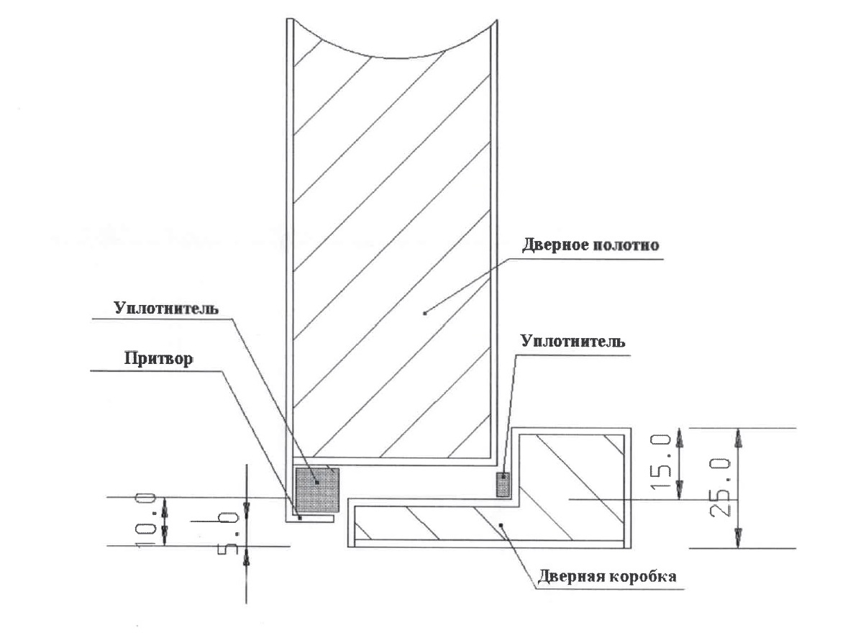
4 | Фрамуга ФМО | 9 | 680 | 1,170 | правая |  | 7039 | да | нет, подготовка | 3 |  |  |  |  |  |  |  | стеклопакет во фрамуге 1100х610-24мм пож трип,к дверям с 1 по 9,подписать какая фрамуга к какому номеру
5 | Фрамуга ФМО | 1 | 680 | 1,170 | левая |  | 7039 | да | нет, подготовка | 3 |  |  |  |  |  |  |  | стеклопакет во фрамуге 1100х610-24мм пож трип,к дв 10
6 | Фрамуга ФМО | 6 | 680 | 1,170 | правая |  | 7026 | да | нет, подготовка | 3 |  |  |  |  |  |  |  | стеклопакет во фрамуге 1100х610-24мм пож трип,к дверям с 11по 16,подписать какая фрамуга к какому номеру

